②
２．事業内容
事業期間 | 令和 |  |  | 年 |  | 月 |  | ～ |  | 令和 |  | 年 |  |  | 月

変更（廃止）の事由・要旨

施工箇所 | 選択して下さい

実施事業 | ※複数の実施事業がある場合は全て選択して下さい
 | ① | 選択して下さい |  |  |  |  | ② | 選択して下さい |  |  |  |  | ③ | 選択して下さい

 | (その他の場合は下欄に記入して下さい）

導入予定 設備等 | 《導入予定設備》 ※複数の実施事業がある場合は全て記入して下さい

 | メーカー

 | 製品名

 | 色・種類

 | 施行 実施方法

 | 《施工面積や範囲について》 ※複数の実施事業がある場合は全て記入して下さい

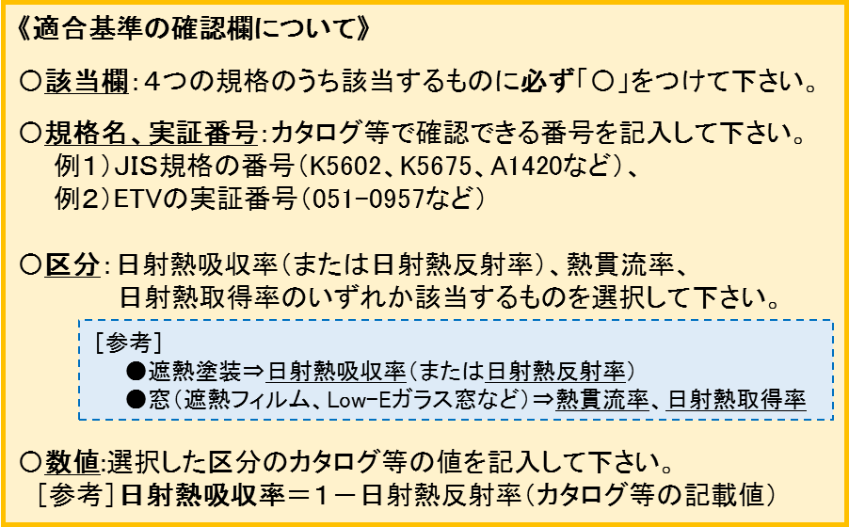
 | 《適合基準の確認》 ※入力シートに記入する全ての数値について記入して下さい
 | 該当 |  | 規格 |  |  |  |  |  | 規格名、実証番号 |  |  | 区分 |  |  |  | 数値
 |  |  | 日本産業規格(JIS) |  |  |  |  |  |  |  |  | 選択して下さい
 |  |  |  |  |  |  |  |  |  |  |  | 選択して下さい
 |  |  | 環境省の環境技術実証事業(ETV) |  |  |  |  |  |  |  |  | 選択して下さい
 |  |  |  |  |  |  |  |  |  |  |  | 選択して下さい
 |  |  | 国立研究開発法人建築研究所 |  |  |  |  |  |  |  |  | 選択して下さい
 |  |  |  |  |  |  |  |  |  |  |  | 選択して下さい
 |  |  | 一般社団法人建材試験センター |  |  |  |  |  |  |  |  | 選択して下さい
 |  |  |  |  |  |  |  |  |  |  |  | 選択して下さい
資産台帳 | 法定耐用年数 （複数用途がある場合、施工別に記入する） ※償却資産台帳（固定資産台帳）に 登録する年数を記入して下さい |  |  |  |  |  |  |  |  |  |  | 屋根 |  |  |  |  |  | 年
 |  |  |  |  |  |  |  |  |  |  |  | 外壁
 |  |  |  |  |  |  |  |  |  |  |  | 窓
 | 導入前 |  |  |  |  |  | 導入後 |  |  |  |  |  | CO2排出削減予測量
 |  |  |  |  | t-CO2/年 |  |  |  |  |  | t-CO2/年 |  |  |  |  |  | t-CO2/年

※10年間。ただし法定耐用年数が 10年未満のものはその法定耐用年数 |  |  |  |  |  |  | 財産処分制限期間※相当 CO₂排出削減量 |  |  |  |  |  |  |  |  |  | t-CO2

入力
暑さ対策入力シート及び計算結果シート

 | セル内に必要事項を記入します。セル枠線外には記入できません。注意事項に留意して作成してください。
 | 計算結果は「計算結果シート」に表れます。
 | ※ 本シートによるCO2排出量の算出は、入力情報に基づき、電力消費量に換算して算出するものです。

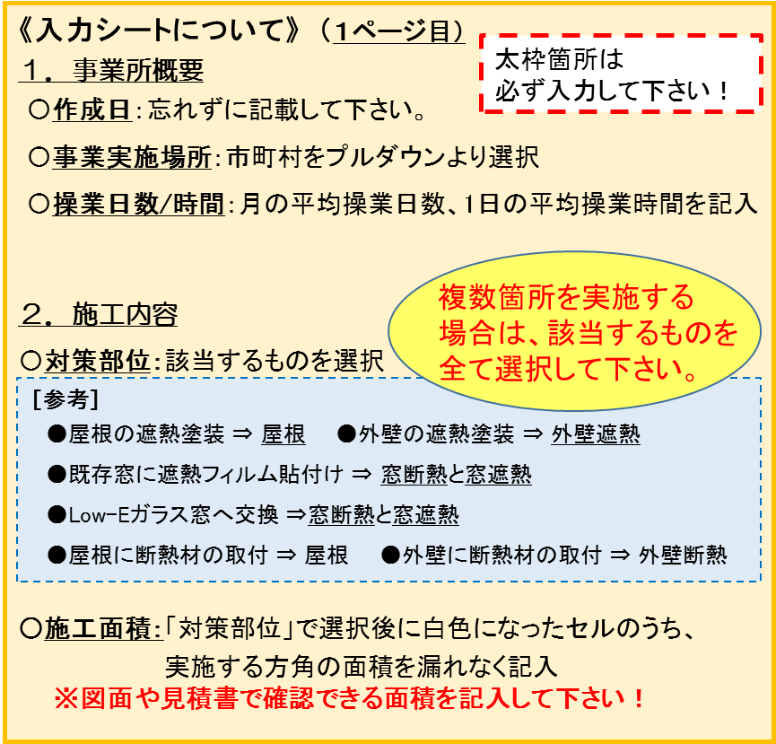
Ⅰ．事業所概要
 |  |  |  |  |  |  | 作成日 | 令和３年 月 日
1 | 対策事業所名 | 0
 | 事業実施場所 | 埼玉県

2 | 既存空調設備の冷熱源のCOP（成績係数）
 | 熱量効果計算における、既存冷熱源のCOP値は以下の一定値を使用する。
 | 本ファイルの効果計算ではＣＯＰ値の変更はできない。
 | 冷房用COP | 3.55
 | 暖房用COP | 3.95

3 | 当該施設の操業・営業時間
 | 月の平均営業・操業日数 |  |  |  | 日/月
 | 一日の平均営業・操業時間 |  |  |  | h/日
 | 月当たりの平均操業・営業時間 |  |  | 0 | h/月

Ⅱ．施工内容
1 | 対策部位 (対策する工事をクリックし選択する。）

2 | 暑さ対策を行う屋根・外壁・窓ガラスの面積
 | 暑さ対策を実施する屋根、外壁、窓の施工面積を記入する。施工しない場合は「０」を入力する。
 | 方位については、図１、図２を参考にすること。
 | 表－２ 各方位の対象面積
 | 対策部位 | 方位 | 施工面積(m2)
対策面
北
東
北西
北東
西
南東
南西
南
α
12°
対策面
北
東
北西
北東
西
南東
南西
南
α
30°
 | 屋根 | － | 0
 | 外壁 | 北 | 0
 |  | 北東 | 0
 |  | 東 | 0
 |  | 南東 | 0
 |  | 南 | 0
 |  | 南西 | 0
 |  | 西 | 0
 |  | 北西 | 0
 | 窓ガラス | 北 | 0
 |  | 北東 | 0
 |  | 東 | 0
 |  | 南東 | 0
図１ 方位の解釈の例１
図２ 方位の解釈の例２
 |  | 南 | 0
 |  | 南西 | 0
 |  | 西 | 0
 |  | 北西 | 0 | 対策する面の法線（面に対して９０度の線）と方角の角度αが２２．５°
 |  |  |  | より、小さい場合、この面の方角面（この場合は西向き）となる。
 |  |  |  | 図２の場合は北西面となる。

Ⅲ．対策後の熱性能（熱貫流率、日射熱吸収率、日射熱取得率）
1 | 屋根対策
 | ①断熱
 | 屋根について、対策を行わない場合は、数値を変更しないこと。対策を行う方位のみ、その数値に変更する。
 | 表－３ 暑さ対策による屋根の熱貫流率入力表
 | 屋根の熱貫流率 |  | 3.91 | W/(m2K) |  | ★デフォルト値：3.91W/(m2K)
 | ②遮熱塗装
 | 屋根について、対策を行わない場合は、数値を変更しない。
 | 表－４ 暑さ対策による屋根の日射熱吸収率入力表
 | 遮熱塗装の日射熱吸収率 |  | 0.7 |  |  | ★デフォルト値：0.7

2 | 外壁対策
 | ①断熱
 | 外壁について、対策を行わない方位の数値は変更しないこと。対策を行う方位のみ、その数値に変更する。
 | 表－５ 暑さ対策による外壁の熱貫流率入力表
 | 部位 | 方位 | 熱貫流率
 | 外壁 | 北 | 1.18 | W/(m2K) |  | ★デフォルト値：1.18W/(m2K)
 |  | 北東 | 1.18 | W/(m2K)
 |  | 東 | 1.18 | W/(m2K)
 |  | 南東 | 1.18 | W/(m2K)
 |  | 南 | 1.18 | W/(m2K)
 |  | 南西 | 1.18 | W/(m2K)
 |  | 西 | 1.18 | W/(m2K)
 |  | 北西 | 1.18 | W/(m2K)

 | ②遮熱塗装
 | 外壁について、対策を行わない方位の数値は変更しないこと。対策を行う方位のみ、その数値に変更する。
 | 表－６ 暑さ対策による外壁の日射熱吸収率入力表
 | 部位 | 方位 | 日射熱吸収率
 | 外壁 | 北 | 0.7 |  |  | ★デフォルト値：0.7
 |  | 北東 | 0.7
 |  | 東 | 0.7
 |  | 南東 | 0.7
 |  | 南 | 0.7
 |  | 南西 | 0.7
 |  | 西 | 0.7
 |  | 北西 | 0.7

3 | 窓対策
 | 窓対策による熱貫流率と日射熱取得率の値
 | 表－７ 暑さ対策による窓の熱貫流率と日射熱取得率※の選定表
 | デフォルト値 |  |  | 5.95 | W/(m2K) | 0.876
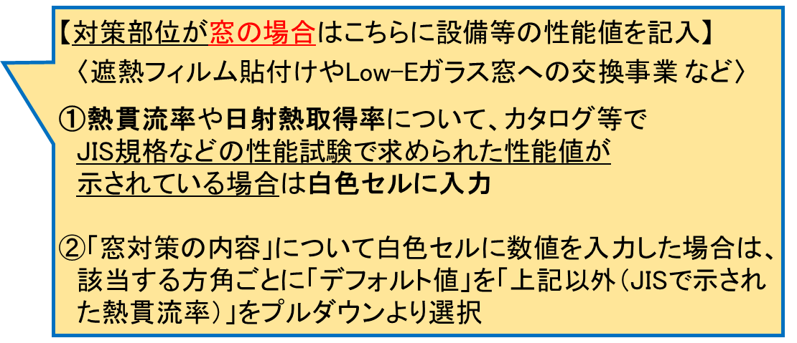
 | 単層高性能熱線反射相当 |  |  | 5.61 | W/(m2K) | 0.490
 | 複層(空気層6mm)Low-E(遮蔽)6t＋透明6t相当 |  |  | 2.50 | W/(m2K) | 0.415
 | 複層(空気層12mm）Low-E(遮蔽)6t＋透明6t相当 |  |  | 1.69 | W/(m2K) | 0.408
 | 上記以外（JISで示された熱貫流率） |  |  |  | W/(m2K) |  | ※左：熱貫流率 / 右：日射熱取得率

 | 窓ガラスについて、対策を行わない方位の数値はデフォルト値のままとすること。
 | 対策を行う方位のみ、プルダウンリストから選択する。
 | 表－８ 暑さ対策による窓の熱貫流率と日射熱取得率の入力表 |  |  |  |  |  |  |  | ★デフォルト値：
 | 部位 | 方位 | 窓対策の内容 |  |  | 熱貫流率 | 日射熱取得率 |  | 熱貫流率 | 日射熱取得率
 | 窓ガラス | 北 | デフォルト値 |  |  | 5.95 | 0.876 |  | 5.95W/(m2K) | 0.876
 |  | 北東 | デフォルト値 |  |  | 5.95 | 0.876
 |  | 東 | デフォルト値 |  |  | 5.95 | 0.876
 |  | 南東 | デフォルト値 |  |  | 5.95 | 0.876
 |  | 南 | デフォルト値 |  |  | 5.95 | 0.876
 |  | 南西 | デフォルト値 |  |  | 5.95 | 0.876
 |  | 西 | デフォルト値 |  |  | 5.95 | 0.876
 |  | 北西 | デフォルト値 |  |  | 5.95 | 0.876

結果
本シートには直接記入はできません。データ記入は「厚さ対策計算シート」から行います。
 |  |  |  |  |  |  |  |  |  |  | ×
計算結果
 |  |  |  |  |  |  |  | 作成日 | 令和３年 月 日
対策事業名 |  |  | 0
設置工事場所 |  |  | 埼玉県 |  |  | 0 |  | 0
 |  |  | 0 |  |  | 気象台観測点 | #N/A | 対策部位
操業・営業時間 |  |  | 0 | h/日 |  | 0 | 日/月 |  | 0 | h/月
 |  |  |  |  |  |  |  |  | 導入前年間CO2量 | #N/A
削減可能熱量 |  |  | 冷房用COP | 3.55 | 冷房 | 0 | W |  | 導入後年間CO2量 | #N/A
 |  |  | 暖房用COP | 3.95 | 暖房 | 0 | W |  | 年間CO2排出削減量 | #N/A
 |  |  |  |  |  |  |  |  | 年間消費電力削減量 | #N/A
屋根の熱貫流率 |  |  | 3.91 | W/(m2K) | 遮熱塗装の日射熱吸収率 |  | 0.7 |  | 省エネ率 | #N/A
外壁の諸係数 |  |  |  |  |  | 窓の諸係数
方位 |  | 外壁熱貫流率 |  |  | 日射熱吸収率 | 窓対策の内容 |  |  |  | 熱貫流率 | 遮熱係数 | 日射熱取得率
北 |  | 1.18 |  | W/(m2K) | 0.7 | デフォルト値 |  |  |  | 5.95 | 0.876 | 0.876
北東 |  | 1.18 |  | W/(m2K) | 0.7 | デフォルト値 |  |  |  | 5.95 | 0.876 | 0.876
東 |  | 1.18 |  | W/(m2K) | 0.7 | デフォルト値 |  |  |  | 5.95 | 0.876 | 0.876
南東 |  | 1.18 |  | W/(m2K) | 0.7 | デフォルト値 |  |  |  | 5.95 | 0.876 | 0.876
南 |  | 1.18 |  | W/(m2K) | 0.7 | デフォルト値 |  |  |  | 5.95 | 0.876 | 0.876
南西 |  | 1.18 |  | W/(m2K) | 0.7 | デフォルト値 |  |  |  | 5.95 | 0.876 | 0.876
西 |  | 1.18 |  | W/(m2K) | 0.7 | デフォルト値 |  |  |  | 5.95 | 0.876 | 0.876
北西 |  | 1.18 |  | W/(m2K) | 0.7 | デフォルト値 |  |  |  | 5.95 | 0.876 | 0.876

表－１ 暑さ対策導入前の冷暖房熱負荷計算
種別 |  | 共通事項 |  |  | 冷房負荷 |  |  |  |  |  | 暖房負荷
 |  | 方位 | 施工面積 | 熱貫流率 | 9時 |  | 12時 |  | 15時 |  | 温度差 | 暖房負荷
 |  |  |  |  | 実効温度差 | 冷房負荷 | 実効温度差 | 冷房負荷 | 実効温度差 | 冷房負荷
 |  |  | m2 | W/(m2K) | K | W | K | W | K | W | ℃ | W
熱貫流 | 屋根 | － | 0 | 3.91 | 7.1 | 0 | 16.1 | 0 | 23.1 | 0 | 21.5 | 0
 | 外壁 | 北 | 0 | 1.18 | 3.1 | 0 | 4.1 | 0 | 6.1 | 0 | 21.5 | 0
 |  | 北東 | 0 | 1.18 | 7.1 | 0 | 9.1 | 0 | 9.1 | 0 | 21.5 | 0
 |  | 東 | 0 | 1.18 | 8.1 | 0 | 12.1 | 0 | 11.1 | 0 | 21.5 | 0
 |  | 南東 | 0 | 1.18 | 6.1 | 0 | 11.1 | 0 | 11.1 | 0 | 21.5 | 0
 |  | 南 | 0 | 1.18 | 2.1 | 0 | 5.1 | 0 | 9.1 | 0 | 21.5 | 0
 |  | 南西 | 0 | 1.18 | 2.1 | 0 | 4.1 | 0 | 9.1 | 0 | 21.5 | 0
 |  | 西 | 0 | 1.18 | 2.1 | 0 | 4.1 | 0 | 8.1 | 0 | 21.5 | 0
 |  | 北西 | 0 | 1.18 | 2.1 | 0 | 4.1 | 0 | 6.1 | 0 | 21.5 | 0
 | 小計 |  |  |  |  | 0 |  | 0 |  | 0 |  | 0
 | 窓ガラス | 北 | 0 | 5.95 | 3.9 | 0 | 3.9 | 0 | 3.9 | 0 | 21.5 | 0
 |  | 北東 | 0 | 5.95 | 3.9 | 0 | 3.9 | 0 | 3.9 | 0 | 21.5 | 0
 |  | 東 | 0 | 5.95 | 3.9 | 0 | 3.9 | 0 | 3.9 | 0 | 21.5 | 0
 |  | 南東 | 0 | 5.95 | 3.9 | 0 | 3.9 | 0 | 3.9 | 0 | 21.5 | 0
 |  | 南 | 0 | 5.95 | 3.9 | 0 | 3.9 | 0 | 3.9 | 0 | 21.5 | 0
 |  | 南西 | 0 | 5.95 | 3.9 | 0 | 3.9 | 0 | 3.9 | 0 | 21.5 | 0
 |  | 西 | 0 | 5.95 | 3.9 | 0 | 3.9 | 0 | 3.9 | 0 | 21.5 | 0
 |  | 北西 | 0 | 5.95 | 3.9 | 0 | 3.9 | 0 | 3.9 | 0 | 21.5 | 0
 | 小計 |  |  |  |  | 0 |  | 0 |  | 0 |  | 0
 | 中計 |  |  |  |  | 0 |  | 0 |  | 0 |  | 0
種別 |  | 共通事項 |  |  | 冷房負荷
 |  | 方位 | 施工面積 | 日射熱取得率 | 9時 |  | 12時 |  | 15時
 |  |  |  |  | 標準日射取得 | 冷房負荷 | 標準日射取得 | 冷房負荷 | 標準日射取得 | 冷房負荷
 |  |  | m2 | － | W/m2 | W | W/m2 | W | W/m2 | W
日射 | 窓ガラス | 北 | 0 | 0.876 | 39.06 | 0 | 39.99 | 0 | 37.20 | 0
 |  | 北東 | 0 | 0.876 | 227.85 | 0 | 39.99 | 0 | 37.20 | 0
 |  | 東 | 0 | 0.876 | 456.63 | 0 | 39.99 | 0 | 37.20 | 0
 |  | 南東 | 0 | 0.876 | 380.37 | 0 | 86.49 | 0 | 37.20 | 0
 |  | 南 | 0 | 0.876 | 71.61 | 0 | 167.40 | 0 | 52.08 | 0
 |  | 南西 | 0 | 0.876 | 39.06 | 0 | 136.71 | 0 | 390.60 | 0
 |  | 西 | 0 | 0.876 | 39.06 | 0 | 46.50 | 0 | 504.99 | 0
 |  | 北西 | 0 | 0.876 | 39.06 | 0 | 39.99 | 0 | 292.95 | 0
 | 小計 |  |  |  |  | 0 |  | 0 |  | 0
合計 |  |  |  |  |  | 0 |  | 0 |  | 0 |  | 0

表－２ 暑さ対策導入後の冷暖房熱負荷計算
種別 |  | 共通事項 |  |  | 冷房負荷 |  |  |  |  |  | 暖房負荷
 |  | 方位 | 施工面積 | 熱貫流率 | 9時 |  | 12時 |  | 15時 |  | 温度差 | 暖房負荷
 |  |  |  |  | 実効温度差 | 冷房負荷 | 実効温度差 | 冷房負荷 | 実効温度差 | 冷房負荷
 |  |  | m2 | W/(m2K) | K | W | K | W | K | W | ℃ | W
熱貫流 | 屋根 | － | 0 | 3.91 | 7.1 | 0 | 16.1 | 0 | 23.1 | 0 | 21.5 | 0
 | 外壁 | 北 | 0 | 1.18 | 3.1 | 0 | 4.1 | 0 | 6.1 | 0 | 21.5 | 0
 |  | 北東 | 0 | 1.18 | 7.1 | 0 | 9.1 | 0 | 9.1 | 0 | 21.5 | 0
 |  | 東 | 0 | 1.18 | 8.1 | 0 | 12.1 | 0 | 11.1 | 0 | 21.5 | 0
 |  | 南東 | 0 | 1.18 | 6.1 | 0 | 11.1 | 0 | 11.1 | 0 | 21.5 | 0
 |  | 南 | 0 | 1.18 | 2.1 | 0 | 5.1 | 0 | 9.1 | 0 | 21.5 | 0
 |  | 南西 | 0 | 1.18 | 2.1 | 0 | 4.1 | 0 | 9.1 | 0 | 21.5 | 0
 |  | 西 | 0 | 1.18 | 2.1 | 0 | 4.1 | 0 | 8.1 | 0 | 21.5 | 0
 |  | 北西 | 0 | 1.18 | 2.1 | 0 | 4.1 | 0 | 6.1 | 0 | 21.5 | 0
 | 小計 |  |  |  |  | 0 |  | 0 |  | 0 |  | 0
 | 窓ガラス | 北 | 0 | 5.95 | 3.9 | 0 | 3.9 | 0 | 3.9 | 0 | 21.5 | 0
 |  | 北東 | 0 | 5.95 | 3.9 | 0 | 3.9 | 0 | 3.9 | 0 | 21.5 | 0
 |  | 東 | 0 | 5.95 | 3.9 | 0 | 3.9 | 0 | 3.9 | 0 | 21.5 | 0
 |  | 南東 | 0 | 5.95 | 3.9 | 0 | 3.9 | 0 | 3.9 | 0 | 21.5 | 0
 |  | 南 | 0 | 5.95 | 3.9 | 0 | 3.9 | 0 | 3.9 | 0 | 21.5 | 0
 |  | 南西 | 0 | 5.95 | 3.9 | 0 | 3.9 | 0 | 3.9 | 0 | 21.5 | 0
 |  | 西 | 0 | 5.95 | 3.9 | 0 | 3.9 | 0 | 3.9 | 0 | 21.5 | 0
 |  | 北西 | 0 | 5.95 | 3.9 | 0 | 3.9 | 0 | 3.9 | 0 | 21.5 | 0
 | 小計 |  |  |  |  | 0 |  | 0 |  | 0 |  | 0
 | 中計 |  |  |  |  | 0 |  | 0 |  | 0 |  | 0
種別 |  | 共通事項 |  |  | 冷房負荷
 |  | 方位 | 施工面積 | 日射熱取得率 | 9時 |  | 12時 |  | 15時
 |  |  |  |  | 標準日射取得 | 冷房負荷 | 標準日射取得 | 冷房負荷 | 標準日射取得 | 冷房負荷
 |  |  | m2 | － | W/m2 | W | W/m2 | W | W/m2 | W
日射 | 窓ガラス | 北 | 0 | 0.876 | 39.06 | 0 | 39.99 | 0 | 37.20 | 0
 |  | 北東 | 0 | 0.876 | 227.85 | 0 | 39.99 | 0 | 37.20 | 0
 |  | 東 | 0 | 0.876 | 456.63 | 0 | 39.99 | 0 | 37.20 | 0
 |  | 南東 | 0 | 0.876 | 380.37 | 0 | 86.49 | 0 | 37.20 | 0
 |  | 南 | 0 | 0.876 | 71.61 | 0 | 167.40 | 0 | 52.08 | 0
 |  | 南西 | 0 | 0.876 | 39.06 | 0 | 136.71 | 0 | 390.60 | 0
 |  | 西 | 0 | 0.876 | 39.06 | 0 | 46.50 | 0 | 504.99 | 0
 |  | 北西 | 0 | 0.876 | 39.06 | 0 | 39.99 | 0 | 292.95 | 0
 | 小計 |  |  |  |  | 0 |  | 0 |  | 0
合計 |  |  |  |  |  | 0 |  | 0 |  | 0 |  | 0

表－３ 暑さ対策前後の冷暖房熱負荷削減量
項目 |  |  |  |  | 冷房負荷（W) |  |  |  |  |  | 暖房負荷（W)
 |  |  |  |  | 9時 |  | 12時 |  | 15時
表－１の結果 |  |  |  |  | 0 |  | 0 |  | 0 |  | 0
表－２の結果 |  |  |  |  | 0 |  | 0 |  | 0 |  | 0
削減が見込める熱量 |  |  |  |  | 0 |  | 0 |  | 0 |  | 0
採用値 |  |  |  |  |  |  | 0 |  |  |  | 0
 |  |  |  |  |  |  | 0 |  |  |  |  | 0
 |  |  |  |  |  |  | 0 |  |  |  |  | 0

導入前 推定空調電力量 |  |  |  | #N/A | kWh/年
導入後 推定空調電力量 |  |  |  | #N/A | kWh/年

